Diagrama de bloques
Batería

µC

IMU

Diagrama de flujo y modos
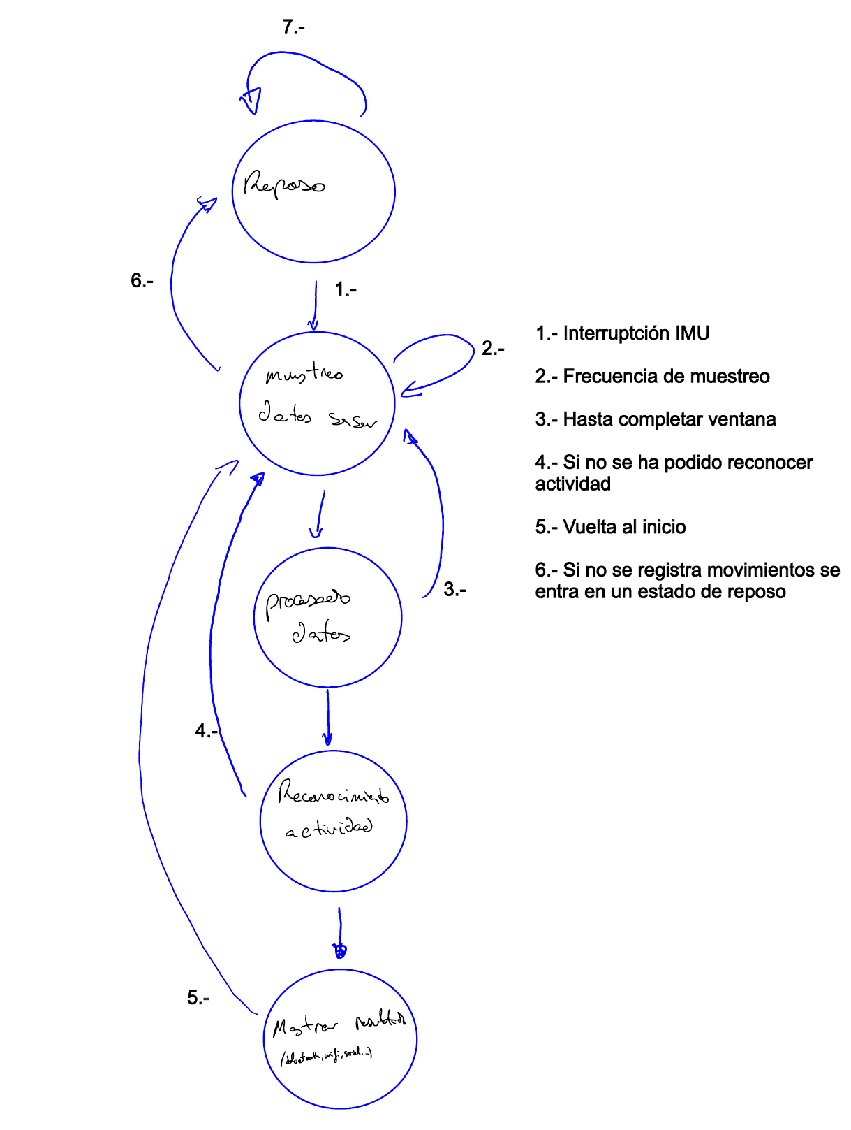
Estados del Sistema | Estado1 | Estado2 | Estado3 | Estado4 | Estado5
Elementos

μC | OFF | ON | ON | ON | ON

IMU | OFF | ON | OFF | OFF | OFF

elección de bateria
4. Especificar la(s) fuente(s) de energía a utilizar. En el caso de baterías definir las tecnologías, capacidades y agrupamientos serie o paralelo.
Esto determina la energía disponible.

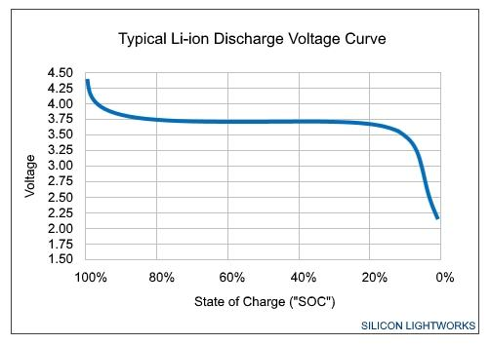 | Dada la curva de descarga, se va a definir una tensión límite de operación de 3v, ya que como se observa en la curva, el nivel dee nergia restante ne mínimo. Por ello, el rango de operación sera 3-4.2v Hay que recordar que si se pasan de los 2.5 (< 2.5), podriamos inutilizar la bateria teniendo así que desecharla.

COnsumo de bloques
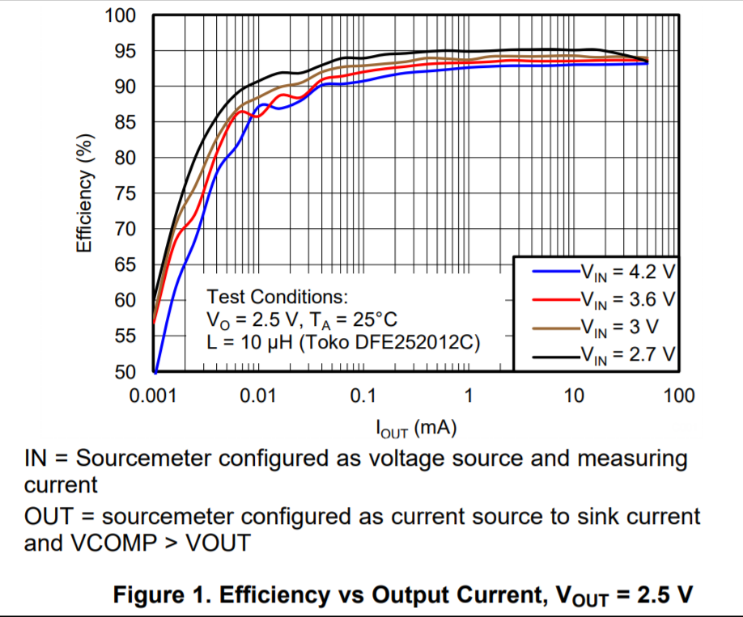
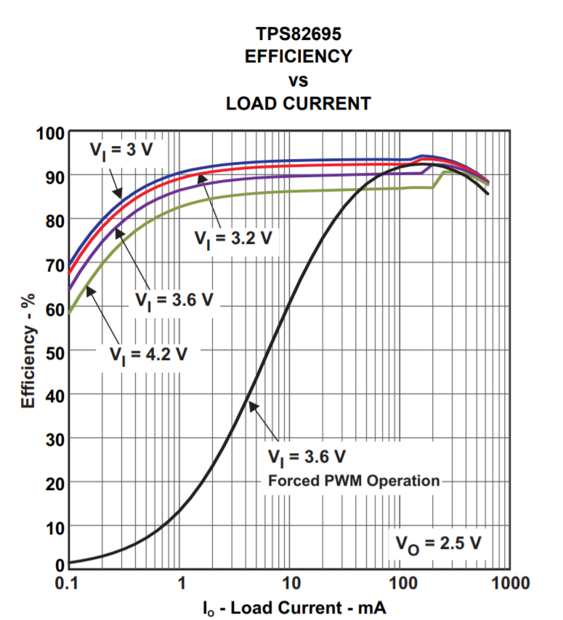
Esp32 | https://lastminuteengineers.com/esp32-sleep-modes-power-consumption/ | mA |  | V[2.3-3.6] | mW

Hibernación |  | 0.0025 |  | 2.5 | 0.00625
Deepsleep |  | 0.01 |  | 2.5 | 0.025
LightSleep |  | 0.8 |  | 2.5 | 2
ModemSleep |  | 10 |  | 2.5 | 25
ActiveMode |  | 200 |  | 2.5 | 500 |  |  |  | Esp32 | IMU

 |  |  |  |  |  |  |  | Estado1 | Hibernación | Idle

IMU | datasheet MPU-9250 | mA |  | V [2.4 -3.6] | mW | Tiempo (s)
Caso 1 | acel 4kHz | 0.45 |  | 2.5 | 1.125 | 3223.1111111 |  | Estado2 | Active | On
Caso 2 | acel 4kHz + magne 8Hz | 0.73 |  | 2.5 | 1.825 | 1986.8493151
Caso 3 | gyros 1kHz | 3.2 |  | 2.5 | 8 | 453.25
Caso 4 | acel 4kHz + gyro 1kHz | 3.4 |  | 2.5 | 8.5 | 426.58823529 |  | Estado3 | Active | Off
Caso 5 | acel 4kHz + gyro 1kHz + magne 8 kHz | 3.7 |  | 2.5 | 9.25 | 392
Caso 6 | low power acel 50Hz | 0.0268 |  | 2.5 | 0.067 | 54119.402985 | Sleep Current + Update Rate * 0.376
Idle |  | 0.008 |  | 2.5 | 0.02 | 181300

 | Bateria li-po 3.7v, 980mAh
 | 3626

V_IN | 2.5 |  | En función del regulador elegido
Capacity | 980

En mi caso solo se va ha utilizar la funcionalidad del acelerómetro de bajo consumo dado que se realiza un muestreo de 50Hz.
Considerando un rango de 3-4.2v de la bateria, se va a utilizar un buck para manterner una tensión cte de 2.5v para todo el rango de la bateria.
Considerando una tension de alimentacion típica de 2.5v para el acelerómetro mpu-9250
Considerando una tension de alimentacion tipica de 2.5v para el ESP32
Dado que comparten tensión de alimentacion, podrían compartir regulador. En caso de que las tensiones fueran diferentes habria que realizar una configuracion con mas reguladores con objeto de fijar la tension correcta para cada componente.
Vamos a suponer que trabajan con tensiones diferentes. Para el sensor que consume 0.025mA se utilizará el TPS62736, con una eficiencia de alrededor de 87%. Para el ESP32 la eficiencia estará alrededor de 90% con el TSP82695
Estos valores de eficiencia, se dan para un valor de tension de salida de 2.5v y una tensión de entrada de 3.6v (para la mayor parte de la curva de descarga de la bateria se da una tensión de 3.7v)

 | TPS82695 |  | TPS62736

